หน้าหลักใบเสนอราคา
ทุกใบเสนอราคา
(ตัวเลขรวมทุกใบเสนอราคา)



คงไว้เหมือนเดิม

คงไว้เหมือนเดิม

- รายการใบเสนอราคา
- ยกเลิก
หน้าหลักให้ โชว์

# | วันที่ | เลขที่ | ชื่อลูกค้า | สาขา | ชื่องาน | ชื่อผู้ติดต่อ | เบอร์โทร | PDF | Excel | จัดการ

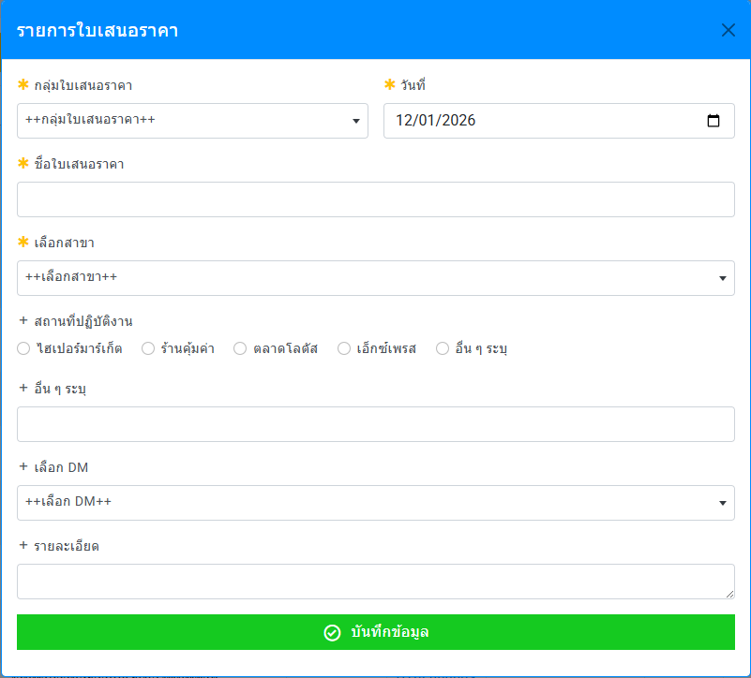
กดปุ้ม เพิ่มใบเสนอราคา
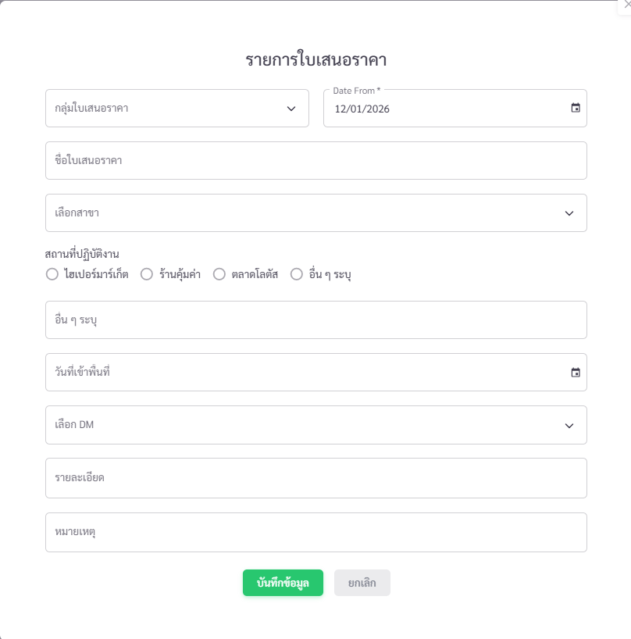
กดปุ้ม จัดการใบเสนอราคา

จากระบบพี่วิน
จากระบบโรจน์

เปลี่ยนใหม่
เปลี่ยนใหม่

 |  |  | กดบุ้ม เพิ่มใบเสนอราคา (ต้อง run เลขที่ใบเสนอราคา โดยอัตโนมัติ)
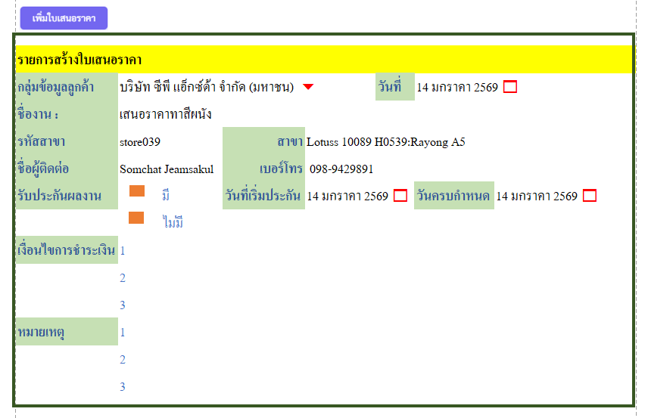
 | สิ่งที่ต้องการ
 | ชื่อ รายการสร้างใบเสนอราคา
 | กลุ่มข้อมูลลูกค้า |  | คือ | ค้นหาจากฐานข้อมูล
 | วันที่ |  | คือ | วันที่ปัจจุบัน
 | ชื่องาน : |  | คือ | key ตามงานที่จะเสนอ
 | รหัสสาขา |  | คือ | ขึ้นอัตโนมัติ เมื่อเลือก กลุ่มลูกค้า
 | สาขา |  | คือ | ขึ้นอัตโนมัติ เมื่อเลือก กลุ่มลูกค้า
 | ชื่อผู้ติดต่อ |  | คือ | ขึ้นอัตโนมัติ เมื่อเลือก กลุ่มลูกค้า
 | เบอร์โทร |  | คือ | ขึ้นอัตโนมัติ เมื่อเลือก กลุ่มลูกค้า
 | รับประกันผลงาน |  | เลือก | มี | ไม่มี
 |  |  |  | วันที่เริ่มประกัน | วันครบกำหนด
 | เงื่อนไขการชำระเงิน |  | คือ | key ตามงานที่จะเสนอ
 | หมายเหตุ |  | คือ | key ตามงานที่จะเสนอ

การใส่ข้อมูลลูกค้า
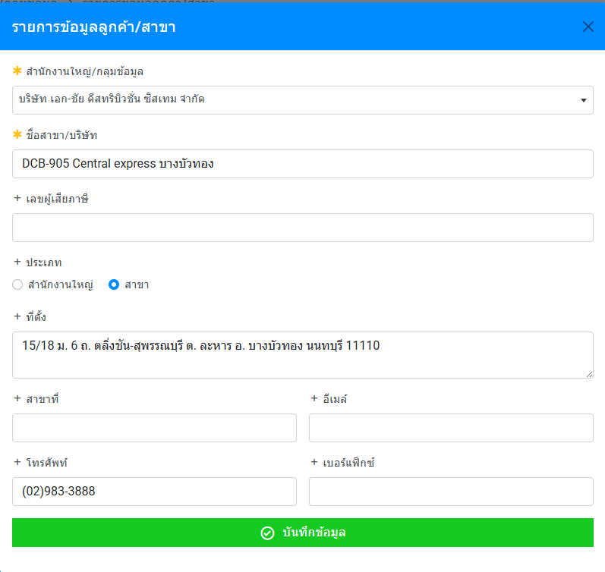
แบบเดิมยกเลิก
 |  |  | แบบการใส่ข้อมูลใหม่
 |  |  | รายการข้อมูลลูกค้า / สาขา

 |  |  | กลุ่มลูกค้า
 |  |  | สำนักงานใหญ่
 |  |  | สาขา
 |  |  | ที่ตั้ง
 |  |  | เลือกได้ 1 |  | สำนักงานใหญ่
 |  |  |  |  | รหัสสาขา |  | สาขา

 |  |  | เลขผู้เสียภาษี
 |  |  | เลือกได้ 1 |  | สำนักงานใหญ่
 |  |  |  |  | สาขา
 |  |  | ชื่อผู้ติดต่อ
 |  |  | เบอร์โทรติดต่อ
 |  |  | e-mail

คงไว้เหมือนเดิม
คงไว้เหมือนเดิม
เพิ่ม

- แก้ไข
- ยกเลิก

หน้าหลักโชว์
# | กลุ่มลูกค้า | สำนักงานใหญ่ | สาขา | ชื่อผู้ติดต่อ | เบอร์โทร | จัดการ

การใส่ข้อมูลทีมช่าง
เพิ่ม
การใส่ข้อมูลทีมช่าง
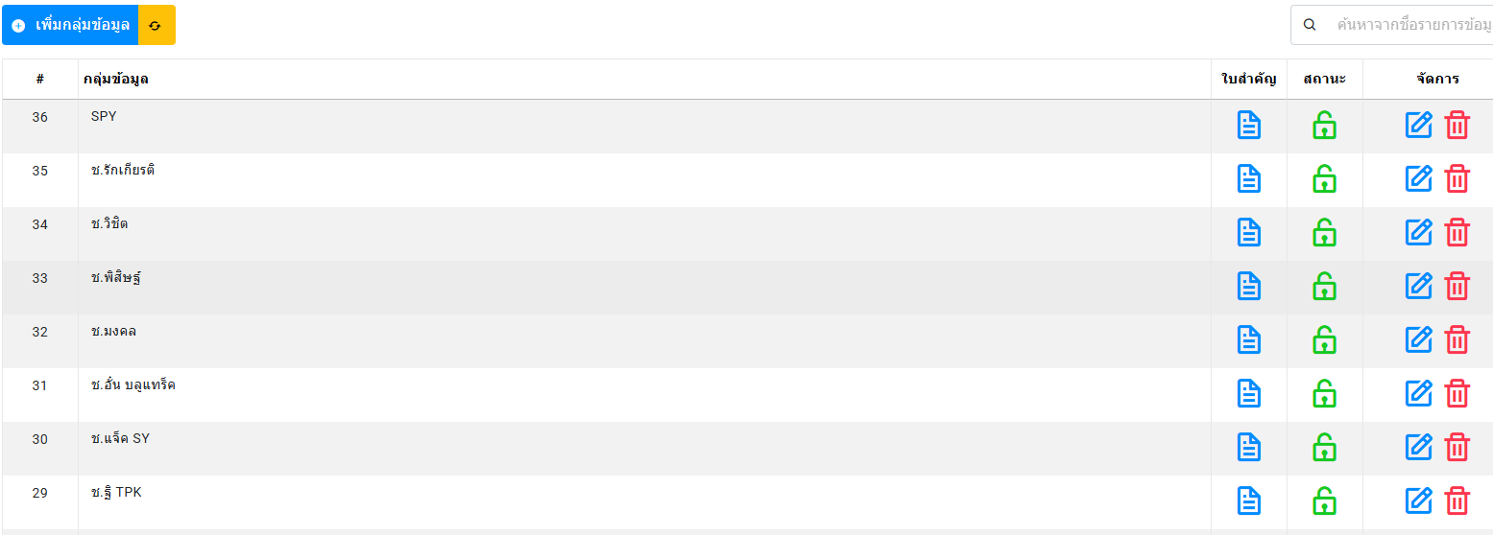

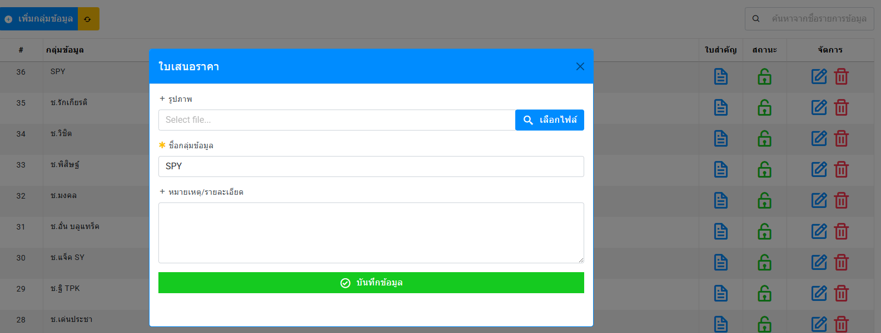

แบบเดิมยกเลิก

 | แบบการใส่ข้อมูล (บังคับใส่ข้อมูลทุกอย่าง)

 | กลุ่มทีมช่าง |  | คือ | กำหนดหัวหน้าทีม
 | ที่อยู่
 |  | กลุ่มข้อมูล | คือ | การใส่ข้อมูล ลูกทีมต่าง ๆ
 |  | ชื่อลูกทีม | คือ
 |  | เลขบัญชี | คือ
 |  | ธนาคาร | คือ
 |  | รูปภาพ | คือ | การแนบสำเนาบัตรประชาชน

- แก้ไข
- ยกเลิก
หน้าหลักให้ โชว์
#
1 | กลุ่มทีม | ข้อมูลทีม |  | เลขบัญชี | ธนาคาร | รูปภาพ | จัดการ
 | ช่างขวัญชัย |  |  |  |  | ✔
 |  | 1. นายเอ คงดี |  | 1234567890 | กสิกร | ✔
 |  | 2. นางบี คงวา |  | 987654321 | ไทยพาณิชย์ | ✔
2
 | ช่างอำนาจ
 |  | 1.นางซี คงเส้น
 |  | 2. นายดี มั่นคง

การใส่ข้อมูลทำใบเสนอราคา
 |  |  |  |  |  |  |  |  |  |  |  |  |  | บริษัท เอ็นพีเค เซอร์วิส แอนด์ ซัพพลาย จำกัด
 |  |  |  |  |  |  |  |  |  |  |  |  |  | NPK SERVICE & SUPPLY CO.,LTD
รายการสร้างใบเสนอราคา |  |  |  |  |  |  |  |  |  |  |  |  |  | สำนักงานใหญ่ : 210/19 หมู่ 4 ตำบลสนามชัย อำเภอเมืองสุพรรณบุรี จังหวัดสุพรรณบุรี 72000
 |  |  |  |  |  | เลขที่ | 2026/NP001 |  |  |  |  |  |  | Head Office : 210/19 Moo.4 , Tombon Sanamchai , Amphur Mueang Suphanburi, Suphanburi 72000
กลุ่มข้อมูลลูกค้า | บริษัท ซีพี แอ็กซ์ต้า จำกัด (มหาชน) 6 |  |  | วันที่ | 14 มกราคา 2569 1 |  |  |  |  |  |  |  |  | เลขผู้เสียภาษี 0105555161084 Tel: 09-8942-9891, 06-5961-9799 , 09-3694-4591 E-mail : npkservicesupply@ gmail.com
ชื่องาน : | เสนอราคาทาสีผนัง |  |  |  |  |  |  |  |  |  | ใบเสนอราคา / Quotation
รหัสสาขา | store039 | สาขา | Lotuss 10089 H0539:Rayong A5 |  |  |  |  |  |  |  |  |  |  |  |  |  |  |  |  |  | เลขที่ | 2026/NP001
ชื่อผู้ติดต่อ | Somchat Jeamsakul | เบอร์โทร | 098-9429891 |  |  |  |  |  |  |  |  |  |  |  |  |  |  |  |  |  | วันที่ | 244363
รับประกันผลงาน | มี | วันที่เริ่มประกัน | 14 มกราคา 2569 1 |  | วันครบกำหนด | 14 มกราคา 2569 1 |  |  |  |  | ชื่อลูกค้า : |  |  | บริษัท เอ็นพีเค เซอร์วิส แอนด์ ซัพพลาย จำกัด |  |  |  |  |  |  | ชื่อผู้ติดต่อ : | Somchat Jeamsakul
 | ไม่มี |  |  |  |  |  |  |  |  |  | ที่อยู่ : |  |  | 1468 ถนนพัฒนาการ แขวงพัฒนาการ เขตสวนหลวง กรุงเทพฯ 10250 |  |  |  |  |  |  | เบอร์โทร : | 098-9429891
เงื่อนไขการชำระเงิน |  | 1 |  |  |  |  |  |  |  |  | รหัสสาขา /สาขา : |  |  | store036 | Lotuss 10089 H0539:Rayong A5 |  |  |  |  |  | W/O
is |  | 2 |  |  |  |  |  |  |  |  | ยืนยันราคา : |  | 30 วันนับจากวันที่เสนอราคา |  |  |  |  |  |  |  | P/O
 |  | 3 |  |  |  |  |  |  |  |  |  | บริษัทฯ มีความยินดีใคร่ขอเสนอราคางานบริการ โดยมีทีมงานคุณภาพให้กับท่าน มีรายละเอียด ดังนี้
หมายเหตุ |  | 1 |  |  |  |  |  |  |  |  | ltem | Description |  |  |  | Qty | Unit | Price Unit/Baht |  | Total Price/Baht |  | Amount Baht
 |  | 2 |  |  |  |  |  |  |  |  |  |  |  |  |  |  |  | Material | Labout | Material | Labout
 |  | 3 |  |  |  |  |  |  |  |  | ชื่องาน : | เสนอราคาทาสีผนัง
 |  |  |  |  |  |  |  |  |  |  | 1 | ชั้นที่ 1 (ฝั่งขวา)
 |  |  |  |  |  |  |  |  |  |  |  | 1.1 งานรื้อผนังเบาขนาดพื้นที่ 12.92 ตารางเมตรออก |  |  |  | 1 | งาน |  | 3,000 |  | 3,000 | 3,000
 |  |  |  |  |  |  |  |  |  |  |  | 1.2 งานเสริมความกว้างบันไดด้วยเหล็กฉาก50x50x5mm พร้อมย้ายราวกันตกยาวประมาณ 6 เมตร |  |  |  | 1 | งาน | 12,950 | 18,000 | 12,950 | 18,000 | 30,950
 |  |  |  |  |  |  |  |  |  |  | 2 | ชั้นที่ 2 (ฝั่งขวา)
 |  |  |  |  |  |  |  |  |  |  |  | 2.1 งานรื้อผนังก่ออิฐขนาดพื้นที่ 8.93 ตรม. |  |  |  | 1 | งาน |  | 5,000 |  | 5,000 | 5,000
 |  |  |  |  |  |  |  |  |  |  |  | 2.2 งานเสริมความกว้างบันไดด้วยเหล็กฉาก 50x50x5mm พร้อมย้ายราวกันตก ยาวประมาณ 6 เมตร |  |  |  | 1 | งาน | 12,950 | 18,000 | 12,950 | 18,000 | 30,950
 |  |  |  |  |  |  |  |  |  |  |  | 2.3 ต่อเติมพื้นชั้น 2 เพื่อทำชานพักให้เป็นไปตามกฎกระทรวง 50 cm |  |  |  | 1 | งาน | 5,980 | 4,000 | 5,980 | 4,000 | 9,980
 |  |  |  |  |  |  |  |  |  |  | 3 | ชั้นที่ 3 (ฝั่งขวา)
- รายการใบเสนอราคา
- ยกเลิก
 |  |  |  |  |  |  |  |  |  |  |  | 3.1 งานรื้อผนังก่ออิฐขนาดพื้นที่ 30.74 ตารางเมตร |  |  |  | 1 | งาน |  | 17,000 |  | 17,000 | 17,000
 |  |  |  |  |  |  |  |  |  |  |  | 3.2 งานยกเลิกห้องน้ำเดิม รื้อถอนกำแพง สุขภัณฑ์ ฝ้าเพดาน พร้อมซ่อมพื้นให้ได้ระดับ |  |  |  | 1 | งาน | 8,500 | 15,000 | 8,500 | 15,000 | 23,500
หน้าหลักให้ โชว์ |  |  |  |  |  |  |  |  |  |  |  | 3.3 งานเสริมความกว้างบันไดด้วยเหล็กฉาก 50x50x5mm พร้อมย้ายราวกันตก ยาวประมาณ 6 เมตร |  |  |  | 1 | งาน | 12,950 | 18,000 | 12,950 | 18,000 | 30,950
 |  |  |  |  |  |  |  |  |  |  |  | 3.4 งานรื้อผนังเบาขนาดพื้นที่ 11 ตารางเมตรออก เพื่อขยายชานพักให้ได้ 1.50 เมตร พร้อมปิดผนังเบากลับใหม่ขนาดพื้นที่ 11 ตารางเมตร |  |  |  | 1 | งาน | 12,000 | 7,500 | 12,000 | 7,500 | 19,500
# | วันที่ | เลขที่ | ชื่อลูกค้า | สาขา | ชื่องาน | ชื่อผู้ติดต่อ | เบอร์โทร | PDF | Excel | จัดการ | 4 | ชั้นที่ 4 (ฝั่งขวา)
 |  |  |  |  |  |  |  |  |  |  |  | 4.1 งานรื้อผนังก่ออิฐขนาดพื้นที่ 8.93 ตารางเมตร |  |  |  | 1 | งาน |  | 5,000 |  | 5,000 | 5,000
 |  |  |  |  |  |  |  |  |  |  |  | 4.2 งานเสริมความกว้างบันไดด้วยเหล็กฉาก 50x50x5mm พร้อมย้ายราวกันตก ยาวประมาณ 6 เมตร |  |  |  | 1 | งาน | 12,950 | 18,000 | 12,950 | 18,000 | 30,950
 |  |  |  |  |  |  |  |  |  |  | 5 | ชั้นที่ 1 (ฝั่งซ้าย)
 |  |  |  |  |  |  |  |  |  |  |  | 5.1 งานเสริมความกว้างบันได ด้วย เหล็กฉาก 50x50x5mm พร้อมย้ายราวกันตก ยาวประมาณ 6 เมตร |  |  |  | 1 | งาน | 12,950 | 18,000 | 12,950 | 18,000 | 30,950
 |  |  |  |  |  |  |  |  |  |  | 6 | ชั้นที่ 2 (ฝั่งซ้าย)
 |  |  |  |  |  |  |  |  |  |  |  | 6.1 งานรื้อผนังก่ออิฐขนาดพื้นที่ 15.40 ตารางเมตร |  |  |  | 1 | งาน |  | 8,500 |  | 8,500 | 8,500
 |  |  |  |  |  |  |  |  |  |  |  | 6.2 งานรื้อประตูจำนวน 1 บาน |  |  |  | 1 | งาน |  | 700 |  | 700 | 700
 |  |  |  |  |  |  |  |  |  |  |  | 6.3 งานเสริมความกว้างบันได ด้วย เหล็กฉาก 50x50x5mm พร้อมย้ายราวกันตก ยาวประมาณ 6 เมตร |  |  |  | 1 | งาน | 12,950 | 18,000 | 12,950 | 18,000 | 30,950
 |  |  |  |  |  |  |  |  |  |  | 7 | ชั้นที่ 3 (ฝั่งซ้าย)
 |  |  |  |  |  |  |  |  |  |  |  | 7.1 งานรื้อผนังก่ออิฐขนาดพื้นที่ 37.67 ตารางเมตร |  |  |  | 1 | งาน |  | 20,000 | - | 20,000 | 20,000
 |  |  |  |  |  |  |  |  |  |  |  | 7.2 งานเสริมความกว้างบันได ด้วย เหล็กฉาก 50x50x5mm พร้อมย้ายราวกันตก ยาวประมาณ 6 เมตร |  |  |  | 1 | งาน | 12,950 | 18,000 | 12,950 | 18,000 | 30,950

 |  |  |  |  |  |  |  |  |  |  |  |  |  |  |  |  |  |  |  |  |  | หน้า 1/2

 |  |  |  |  |  |  |  |  |  |  |  |  |  | บริษัท เอ็นพีเค เซอร์วิส แอนด์ ซัพพลาย จำกัด
 |  |  |  |  |  |  |  |  |  |  |  |  |  | NPK SERVICE & SUPPLY CO.,LTD
 |  |  |  |  |  |  |  |  |  |  |  |  |  | สำนักงานใหญ่ : 210/19 หมู่ 4 ตำบลสนามชัย อำเภอเมืองสุพรรณบุรี จังหวัดสุพรรณบุรี 72000
 |  |  |  |  |  |  |  |  |  |  |  |  |  | Head Office : 210/19 Moo.4 , Tombon Sanamchai , Amphur Mueang Suphanburi, Suphanburi 72000
 |  |  |  |  |  |  |  |  |  |  |  |  |  | เลขผู้เสียภาษี 0105555161084 Tel: 09-8942-9891, 06-5961-9799 , 09-3694-4591 E-mail : npkservicesupply@ gmail.com

 |  |  |  |  |  |  |  |  |  |  | ltem | Description |  |  |  | Qty | Unit | Price Unit/Baht |  | Total Price/Baht |  | Amount Baht
 |  |  |  |  |  |  |  |  |  |  |  |  |  |  |  |  |  | Material | Labout | Material | Labout
 |  |  |  |  |  |  |  |  |  |  | ชื่องาน : งานปรับปรุงบันได รพ ศุภมิตร
 |  |  |  |  |  |  |  |  |  |  | 8 | งานทำผนังเบาทดแทนผนังอิฐของเดิม |  |  |  | 7 | จุด | 3,500 | 5,000 | 24,500 | 35,000 | 59,500
 |  |  |  |  |  |  |  |  |  |  | 9 | อุปกรณ์สิ้นเปลือง & ป้องกันพื้นที่ & ทำความสะอาดพื้นที่ |  |  |  | 1 | งาน | 5,500 | 5,000 |  | 5,000 | 5,000

 |  |  |  |  |  |  |  |  |  |  | เงื่อนไขการชำระเงิน : |  |  |  |  |  |  |  |  |  | Sub Total | 393,330.00
 |  |  |  |  |  |  |  |  |  |  |  |  |  |  |  |  |  |  |  |  | Discount
 |  |  |  |  |  |  |  |  |  |  |  |  |  |  |  |  |  |  |  |  | After Discount | 393,330.00
 |  |  |  |  |  |  |  |  |  |  | หมายเหตุ : |  |  |  |  |  |  |  |  |  | Vat 7% | 27,533.10
 |  |  |  |  |  |  |  |  |  |  |  |  |  |  |  |  |  |  |  |  | Grand Total | 420,863.10
 |  |  |  |  |  |  |  |  |  |  |  |  |  |  |  |  |  |  |  |  |  | สี่แสนสองหมื่นแปดร้อยหกสิบสามบาทสิบสตางค์
 |  |  |  |  |  |  |  |  |  |  |  | จึงเรียนมาเพื่อพิจารณา บริษัทฯ หวังเป็นอย่างยิ่งว่าจะมีโอกาสให้บริการแก่ท่าน และขอบขอบพระคุณมา ณ โอกาสนี้
 |  |  |  |  |  |  |  |  |  |  | กรุณาลงชื่อเพื่ออนุมัติและส่งกลับ กรณีต้องการใช้บริการ |  |  |  |  |  |  |  |  |  |  | ในนาม บริษัท เอ็นพีเค เซอร์วิส แอนด์ ซัพพลาย จำกัด
 |  |  |  |  |  |  |  |  |  |  | ในนาม | บริษัท เอ็นพีเค เซอร์วิส แอนด์ ซัพพลาย จำกัด
 |  |  |  |  |  |  |  |  |  |  |  |  |  |  |  |  |  |  |  |  | ผู้อนุมัติ
 |  |  |  |  |  |  |  |  |  |  | ผู้อนุมัติสั่งซื้อ/สั่งจ้าง |  |  |  |  |  |  |  |  |  |  | มนฒ์เทียน เรืองเดชอังกูร
 |  |  |  |  |  |  |  |  |  |  |  | ...........…............................................ |  |  |  |  |  |  |  |  |  | กรรมการผู้จัดการ
 |  |  |  |  |  |  |  |  |  |  |  | วันที่......../......../........ |  |  |  |  |  |  |  |  |  | 244363
 |  |  |  |  |  |  |  |  |  |  |  |  |  |  |  |  |  |  |  |  |  | หน้า 2/2

การใส่ข้อมูลตอบรับทำงาน
ได้การตอบรับทำงาน
 |  |  |  |  |  |  |  |  |  |  |  |  |  |  |  |  | บริษัท เอ็นพีเค เซอร์วิส แอนด์ ซัพพลาย จำกัด
 |  |  |  |  |  |  |  |  |  |  |  |  |  |  |  |  | NPK SERVICE & SUPPLY CO.,LTD
รายการสร้างใบเสนอราคาตอบรับให้ทำงาน |  |  |  |  |  |  |  |  |  |  |  |  |  |  |  |  | สำนักงานใหญ่ : 210/19 หมู่ 4 ตำบลสนามชัย อำเภอเมืองสุพรรณบุรี จังหวัดสุพรรณบุรี 72000
WO | SP26000397 |  |  | วันที่ | 14 มกราคา 2569 1 |  |  |  |  |  |  |  |  |  |  |  | Head Office : 210/19 Moo.4 , Tombon Sanamchai , Amphur Mueang Suphanburi, Suphanburi 72000
PO |  |  |  | วันที่ | 14 มกราคา 2569 1 |  |  |  |  |  |  |  |  |  |  |  | เลขผู้เสียภาษี 0105555161084 Tel: 09-8942-9891, 06-5961-9799 , 09-3694-4591 E-mail : npkservicesupply@ gmail.com
Discout |  |  |  | วันที่ | 14 มกราคา 2569 1 |  |  |  |  |  |  |  |  | ใบเสนอราคา / Quotation
วันที่เริ่มงาน |  | เริ่ม | 14 มกราคา 2569 1 |  | สิ้นสุด | 30 มกราคา 2569 1 |  |  |  |  |  |  |  |  |  |  |  |  |  |  |  |  |  | เลขที่ | 2026/NP001
หมายเหตุ | 1 |  |  |  |  |  |  |  |  |  |  |  |  |  |  |  |  |  |  |  |  |  |  | วันที่ | 244363
 | 2 |  |  |  |  |  |  |  |  |  |  |  |  | ชื่อลูกค้า : |  |  | บริษัท เอ็นพีเค เซอร์วิส แอนด์ ซัพพลาย จำกัด |  |  |  |  |  |  | ชื่อผู้ติดต่อ : | Somchat Jeamsakul
 | 3 |  |  |  |  |  |  |  |  |  |  |  |  | ที่อยู่ : |  |  | 1468 ถนนพัฒนาการ แขวงพัฒนาการ เขตสวนหลวง กรุงเทพฯ 10250 |  |  |  |  |  |  | เบอร์โทร : | 098-9429891
 |  |  |  |  |  |  |  |  |  |  |  |  |  | รหัสสาขา /สาขา : |  |  | store036 | Lotuss 10089 H0539:Rayong A5 |  |  |  |  |  | W/O | SP26000397
 |  |  |  |  |  |  |  |  |  |  |  |  |  | ยืนยันราคา : |  | 30 วันนับจากวันที่เสนอราคา |  |  |  |  |  |  |  | P/O
 |  |  |  |  |  |  |  |  |  |  |  |  |  |  | บริษัทฯ มีความยินดีใคร่ขอเสนอราคางานบริการ โดยมีทีมงานคุณภาพให้กับท่าน มีรายละเอียด ดังนี้
รายงานใบเสนอราคาตอบรับให้ทำงาน จากวันที่บันทึกเลข WO ,PO , Discount |  |  |  |  |  |  |  |  |  |  |  |  |  | ltem | Description |  |  |  | Qty | Unit | Price Unit/Baht |  | Total Price/Baht |  | Amount Baht
# | วันที่ | เลขอ้างอิง WOวันที่ | เลขอ้างอิง PO วันที่ | บริษัทลูกค้า | สาขา | ชื่องาน | วันเริ่มงาน | วันครบกำหนด | ราคาเสนอ | Discount | Grand total | วันที่เริ่มประกัน | วันครบประกัน |  |  |  |  |  |  |  | Material | Labout | Material | Labout
 |  |  |  |  |  |  |  |  |  |  |  |  |  | ชื่องาน : | 0
 |  |  |  |  |  |  |  |  |  |  |  |  |  | 1 | ชั้นที่ 1 (ฝั่งขวา)
 |  |  |  |  |  |  |  |  |  |  |  |  |  |  | 1.1 งานรื้อผนังเบาขนาดพื้นที่ 12.92 ตารางเมตรออก |  |  |  | 1 | งาน |  | 3,000 |  | 3,000 | 3,000
 |  |  |  |  |  |  |  |  |  |  |  |  |  |  | 1.2 งานเสริมความกว้างบันไดด้วยเหล็กฉาก50x50x5mm พร้อมย้ายราวกันตกยาวประมาณ 6 เมตร |  |  |  | 1 | งาน | 12,950 | 18,000 | 12,950 | 18,000 | 30,950
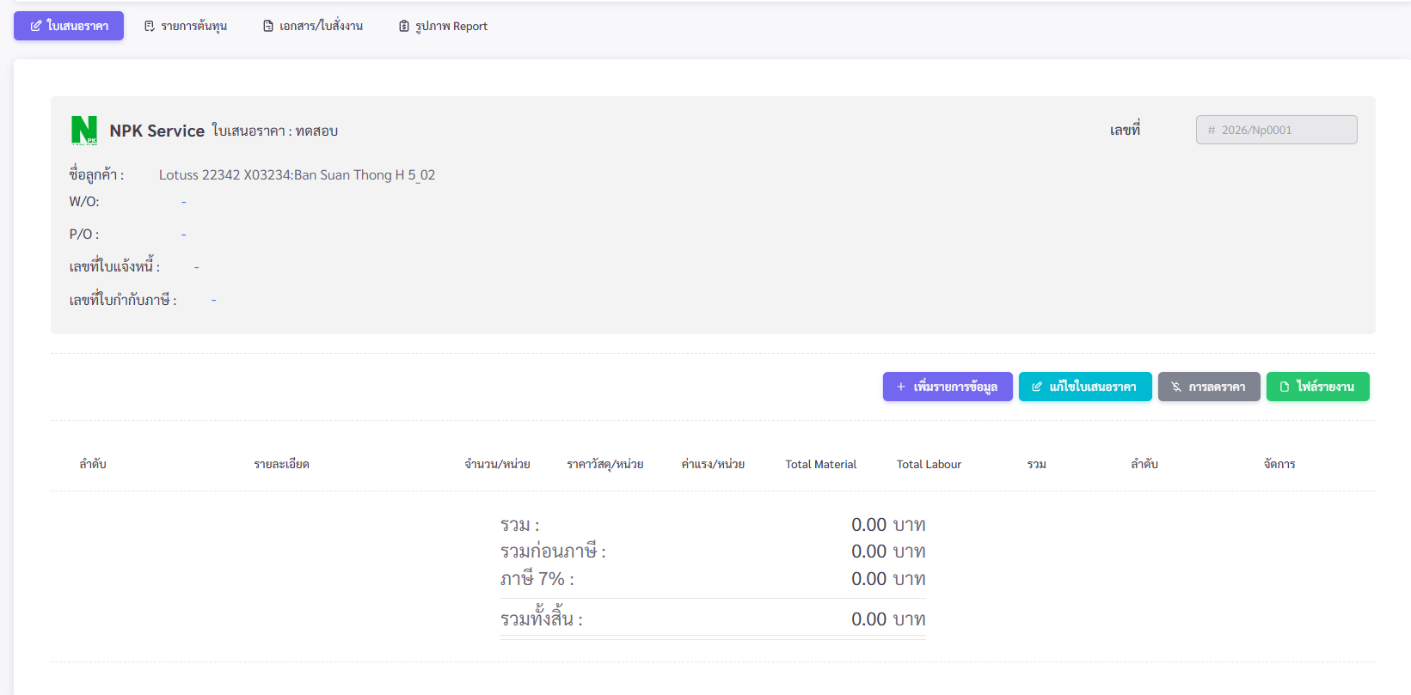
กดบุ้ม จัดการรายละเอียดใบเสนอราคา
 |  |  |  |  |  |  |  |  |  |  |  |  |  | 2 | ชั้นที่ 2 (ฝั่งขวา)
 |  |  |  |  |  |  |  |  |  |  |  |  |  |  | 2.1 งานรื้อผนังก่ออิฐขนาดพื้นที่ 8.93 ตรม. |  |  |  | 1 | งาน |  | 5,000 |  | 5,000 | 5,000
วันที่เริ่มงาน
14 มค 69
วันที่ครบ
30 มค 69
 |  |  |  |  |  |  |  |  |  |  |  |  |  |  | 2.2 งานเสริมความกว้างบันไดด้วยเหล็กฉาก 50x50x5mm พร้อมย้ายราวกันตก ยาวประมาณ 6 เมตร |  |  |  | 1 | งาน | 12,950 | 18,000 | 12,950 | 18,000 | 30,950
รับประกันผลงาน
วันที่เริ่มงาน
14 มค 69
วันที่ครบ
14 มค 69
 |  |  |  |  |  |  |  |  |  |  |  |  |  |  | 2.3 ต่อเติมพื้นชั้น 2 เพื่อทำชานพักให้เป็นไปตามกฎกระทรวง 50 cm |  |  |  | 1 | งาน | 5,980 | 4,000 | 5,980 | 4,000 | 9,980
 |  |  |  |  |  |  |  |  |  |  |  |  |  | 3 | ชั้นที่ 3 (ฝั่งขวา)
 |  |  |  |  |  |  |  |  |  |  |  |  |  |  | 3.1 งานรื้อผนังก่ออิฐขนาดพื้นที่ 30.74 ตารางเมตร |  |  |  | 1 | งาน |  | 17,000 |  | 17,000 | 17,000
 |  |  |  |  |  |  |  |  |  |  |  |  |  |  | 3.2 งานยกเลิกห้องน้ำเดิม รื้อถอนกำแพง สุขภัณฑ์ ฝ้าเพดาน พร้อมซ่อมพื้นให้ได้ระดับ |  |  |  | 1 | งาน | 8,500 | 15,000 | 8,500 | 15,000 | 23,500
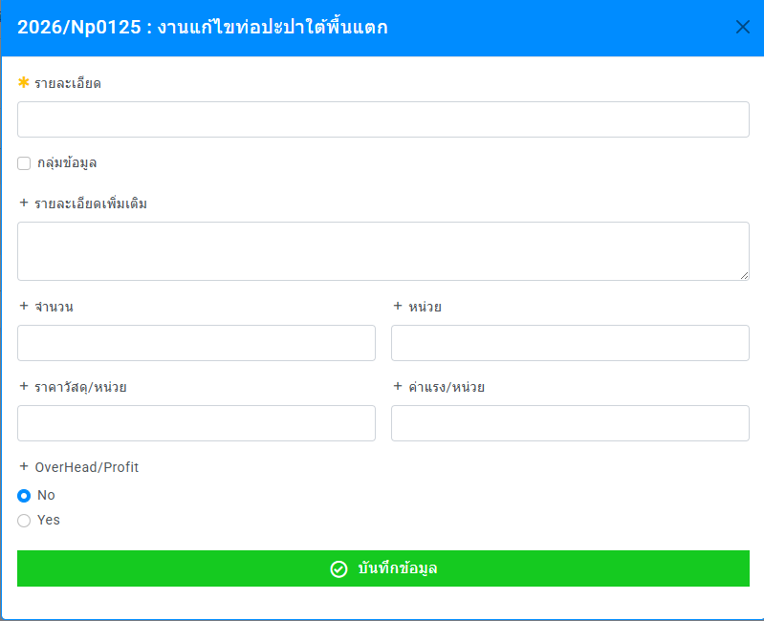
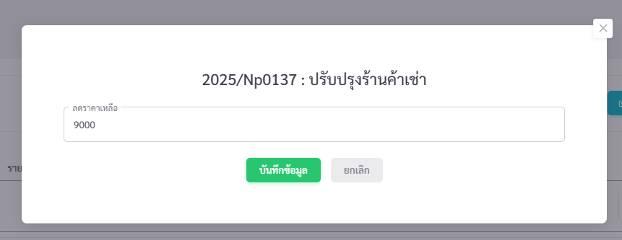
 |  |  |  |  |  |  |  |  |  |  |  |  |  |  | 3.3 งานเสริมความกว้างบันไดด้วยเหล็กฉาก 50x50x5mm พร้อมย้ายราวกันตก ยาวประมาณ 6 เมตร |  |  |  | 1 | งาน | 12,950 | 18,000 | 12,950 | 18,000 | 30,950
 |  |  |  |  |  |  |  |  |  |  |  |  |  |  | 3.4 งานรื้อผนังเบาขนาดพื้นที่ 11 ตารางเมตรออก เพื่อขยายชานพักให้ได้ 1.50 เมตร พร้อมปิดผนังเบากลับใหม่ขนาดพื้นที่ 11 ตารางเมตร |  |  |  | 1 | งาน | 12,000 | 7,500 | 12,000 | 7,500 | 19,500
 |  |  |  |  |  |  |  |  |  |  |  |  |  | 4 | ชั้นที่ 4 (ฝั่งขวา)
40000
 |  |  |  |  |  |  |  |  |  |  |  |  |  |  | 4.1 งานรื้อผนังก่ออิฐขนาดพื้นที่ 8.93 ตารางเมตร |  |  |  | 1 | งาน |  | 5,000 |  | 5,000 | 5,000
 |  |  |  |  |  |  |  |  |  |  |  |  |  |  | 4.2 งานเสริมความกว้างบันไดด้วยเหล็กฉาก 50x50x5mm พร้อมย้ายราวกันตก ยาวประมาณ 6 เมตร |  |  |  | 1 | งาน | 12,950 | 18,000 | 12,950 | 18,000 | 30,950
กรณีมีส่วนส่วนให้เพิ่มใช่องรายการ Discount ต้องใส่เลขจำนวนที่ลดราคา
 |  |  |  |  |  |  |  |  |  |  |  |  |  | 5 | ชั้นที่ 1 (ฝั่งซ้าย)
 |  |  |  |  |  |  |  |  |  |  |  |  |  |  | 5.1 งานเสริมความกว้างบันได ด้วย เหล็กฉาก 50x50x5mm พร้อมย้ายราวกันตก ยาวประมาณ 6 เมตร |  |  |  | 1 | งาน | 12,950 | 18,000 | 12,950 | 18,000 | 30,950
 |  |  |  |  |  |  |  |  |  |  |  |  |  | 6 | ชั้นที่ 2 (ฝั่งซ้าย)
 |  |  |  |  |  |  |  |  |  |  |  |  |  |  | 6.1 งานรื้อผนังก่ออิฐขนาดพื้นที่ 15.40 ตารางเมตร |  |  |  | 1 | งาน |  | 8,500 |  | 8,500 | 8,500
 |  |  |  |  |  |  |  |  |  |  |  |  |  |  | 6.2 งานรื้อประตูจำนวน 1 บาน |  |  |  | 1 | งาน |  | 700 |  | 700 | 700
 |  |  |  |  |  |  |  |  |  |  |  |  |  |  | 6.3 งานเสริมความกว้างบันได ด้วย เหล็กฉาก 50x50x5mm พร้อมย้ายราวกันตก ยาวประมาณ 6 เมตร |  |  |  | 1 | งาน | 12,950 | 18,000 | 12,950 | 18,000 | 30,950
 |  |  |  |  |  |  |  |  |  |  |  |  |  | 7 | ชั้นที่ 3 (ฝั่งซ้าย)
 |  |  |  |  |  |  |  |  |  |  |  |  |  |  | 7.1 งานรื้อผนังก่ออิฐขนาดพื้นที่ 37.67 ตารางเมตร |  |  |  | 1 | งาน |  | 20,000 | - | 20,000 | 20,000
 |  |  |  |  |  |  |  |  |  |  |  |  |  |  | 7.2 งานเสริมความกว้างบันได ด้วย เหล็กฉาก 50x50x5mm พร้อมย้ายราวกันตก ยาวประมาณ 6 เมตร |  |  |  | 1 | งาน | 12,950 | 18,000 | 12,950 | 18,000 | 30,950

 |  |  |  |  |  |  |  |  |  |  |  |  |  |  |  |  |  |  |  |  |  |  |  |  | หน้า 1/2

 |  |  |  |  |  |  |  |  |  |  |  |  |  |  |  |  | บริษัท เอ็นพีเค เซอร์วิส แอนด์ ซัพพลาย จำกัด
 |  |  |  |  |  |  |  |  |  |  |  |  |  |  |  |  | NPK SERVICE & SUPPLY CO.,LTD
 |  |  |  |  |  |  |  |  |  |  |  |  |  |  |  |  | สำนักงานใหญ่ : 210/19 หมู่ 4 ตำบลสนามชัย อำเภอเมืองสุพรรณบุรี จังหวัดสุพรรณบุรี 72000
 |  |  |  |  |  |  |  |  |  |  |  |  |  |  |  |  | Head Office : 210/19 Moo.4 , Tombon Sanamchai , Amphur Mueang Suphanburi, Suphanburi 72000
 |  |  |  |  |  |  |  |  |  |  |  |  |  |  |  |  | เลขผู้เสียภาษี 0105555161084 Tel: 09-8942-9891, 06-5961-9799 , 09-3694-4591 E-mail : npkservicesupply@ gmail.com

 |  |  |  |  |  |  |  |  |  |  |  |  |  | ltem | Description |  |  |  | Qty | Unit | Price Unit/Baht |  | Total Price/Baht |  | Amount Baht
 |  |  |  |  |  |  |  |  |  |  |  |  |  |  |  |  |  |  |  |  | Material | Labout | Material | Labout
 |  |  |  |  |  |  |  |  |  |  |  |  |  | ชื่องาน : งานปรับปรุงบันได รพ ศุภมิตร
 |  |  |  |  |  |  |  |  |  |  |  |  |  | 8 | งานทำผนังเบาทดแทนผนังอิฐของเดิม |  |  |  | 7 | จุด | 3,500 | 5,000 | 24,500 | 35,000 | 59,500
 |  |  |  |  |  |  |  |  |  |  |  |  |  | 9 | อุปกรณ์สิ้นเปลือง & ป้องกันพื้นที่ & ทำความสะอาดพื้นที่ |  |  |  | 1 | งาน | 5,500 | 5,000 |  | 5,000 | 5,000

 |  |  |  |  |  |  |  |  |  |  |  |  |  | เงื่อนไขการชำระเงิน : |  |  |  |  |  |  |  |  |  | Sub Total | 393,330.00
 |  |  |  |  |  |  |  |  |  |  |  |  |  |  |  |  |  |  |  |  |  |  |  | Discount | 40,000.00
 |  |  |  |  |  |  |  |  |  |  |  |  |  |  |  |  |  |  |  |  |  |  |  | After Discount | 353,330.00
 |  |  |  |  |  |  |  |  |  |  |  |  |  | หมายเหตุ : |  |  |  |  |  |  |  |  |  | Vat 7% | 24,733.10
 |  |  |  |  |  |  |  |  |  |  |  |  |  |  |  |  |  |  |  |  |  |  |  | Grand Total | 378,063.10
 |  |  |  |  |  |  |  |  |  |  |  |  |  |  |  |  |  |  |  |  |  |  |  |  | สามแสนเจ็ดหมื่นแปดพันหกสิบสามบาทสิบสตางค์
 |  |  |  |  |  |  |  |  |  |  |  |  |  |  | จึงเรียนมาเพื่อพิจารณา บริษัทฯ หวังเป็นอย่างยิ่งว่าจะมีโอกาสให้บริการแก่ท่าน และขอบขอบพระคุณมา ณ โอกาสนี้
 |  |  |  |  |  |  |  |  |  |  |  |  |  | กรุณาลงชื่อเพื่ออนุมัติและส่งกลับ กรณีต้องการใช้บริการ |  |  |  |  |  |  |  |  |  |  | ในนาม บริษัท เอ็นพีเค เซอร์วิส แอนด์ ซัพพลาย จำกัด
 |  |  |  |  |  |  |  |  |  |  |  |  |  | ในนาม | บริษัท เอ็นพีเค เซอร์วิส แอนด์ ซัพพลาย จำกัด
 |  |  |  |  |  |  |  |  |  |  |  |  |  |  |  |  |  |  |  |  |  |  |  | ผู้อนุมัติ
 |  |  |  |  |  |  |  |  |  |  |  |  |  | ผู้อนุมัติสั่งซื้อ/สั่งจ้าง |  |  |  |  |  |  |  |  |  |  | มนฒ์เทียน เรืองเดชอังกูร
 |  |  |  |  |  |  |  |  |  |  |  |  |  |  | ...........…............................................ |  |  |  |  |  |  |  |  |  | กรรมการผู้จัดการ
 |  |  |  |  |  |  |  |  |  |  |  |  |  |  | วันที่......../......../........ |  |  |  |  |  |  |  |  |  | 244363
 |  |  |  |  |  |  |  |  |  |  |  |  |  |  |  |  |  |  |  |  |  |  |  |  | หน้า 2/2

ออกใบสั่งซื้อให้ช่าง
ออกใบสั่งซื้อให้ช่าง / ต้นทุน
 |  |  | บริษัท เอ็นพีเค เซอร์วิส แอนด์ ซัพพลาย จำกัด
 |  |  | NPK SERVICE & SUPPLY CO.,LTD
 |  |  | สำนักงานใหญ่ : 210/19 หมู่ 4 ตำบลสนามชัย อำเภอเมืองสุพรรณบุรี จังหวัดสุพรรณบุรี 72000 |  |  |  |  |  |  |  |  |  | รายการสร้างใบสั่งซื้อ (ต้นทุน) ทีมช่าง
 |  |  | Head Office : 210/19 Moo.4 , Tombon Sanamchai , Amphur Mueang Suphanburi, Suphanburi 72000 |  |  |  |  |  |  |  |  |  | เลขใบสั่งซื้อ | PO2026/NPK001 |  |  | วันที่ | 14 มกราคา 2569 1
 |  |  | เลขผู้เสียภาษี 0105555161084 Tel: 09-8942-9891, 06-5961-9799 , 09-3694-4591 E-mail : npkservicesupply@ gmail.com |  |  |  |  |  |  |  |  |  | กลุ่มทีมช่าง |  |  |  | วันที่ | 14 มกราคา 2569 1
ใบสั่งซื้อ / Purchase order |  |  |  |  |  |  |  |  |  |  |  |  | ค่าแรง |  | ค่าของ |  | รวมเป็นต้นทุน
 |  |  |  |  |  |  |  | เลขที่ |  | PO2026/0001 |  |  | หัก ภาษี ณ ที่จ่าย |  | 3 | % | จำนวนเงินภาษี
 |  |  |  |  |  |  |  | วันที่ |  | 26 พฤศจิกายน 2567 |  |  | บวก ภาษีมูลค่าเพิ่ม |  | 7 | % | จำนวนเงินภาษี
Key กำหนดเอง แล้วคำณวณ
ผู้สั่งจ้าง | บริษัท เอ็นพีเค เซอร์วิส แอนด์ ซัพพลาย จำกัด |  |  |  |  |  |  | วันครบกำหนด |  |  |  |  | หมายเหตุ | 1
ที่อยู่ : | 210/10 หมู่ 4 ตำบลสนามชัย อำเภอเมือง จังหวัดสุพรรณบุรี 72000 |  |  |  |  |  |  | ชื่อผู้รับจ้าง |  | คุณขวัญชัย |  |  |  | 2
 |  |  |  |  |  |  |  | ที่อยู่
กดบุ้ม จัดการรายละเอียดใบเสนอราคา
รวมค่าของ
รวมค่าแรง
รวมต้นทุน
หัก ภาษี ณ ที่จ่าย
บวก ภาษีมูลค่าเพิ่ม
รวมต้นทุนท้งสิ้น
เลขอ้างอิง |  | ค้นหาจากช่อง WO , PO , เลขใบเสนอราคา |  |  |  |  |  | เบอร์โทร |  | 092-6492694
สาขาที่ปฏิบัติงาน
ltem | Description |  |  |  | Qty | Unit | Price Unit/Baht |  | Total Price/Baht |  | Amount Baht
 |  |  |  |  |  |  | Material | Labout | Material | Labout
ชื่องาน : | งานปรับปรุงบันได รพ ศุภมิตร |  |  |  |  |  |  |  |  |  | 235,558
1 | ชั้นที่ 1 (ฝั่งขวา)
 | 1.1 งานรื้อผนังเบาขนาดพื้นที่ 12.92 ตารางเมตรออก |  |  |  | 1 |  |  |  |  | - | -
 | 1.2 งานเสริมความกว้างบันไดด้วยเหล็กฉาก50x50x5mm พร้อมย้ายราวกันตกยาวประมาณ 6 เมตร |  |  |  | 1 |  |  |  |  | - | -
2 | ชั้นที่ 2 (ฝั่งขวา)
 | 2.1 งานรื้อผนังก่ออิฐขนาดพื้นที่ 8.93 ตรม. |  |  |  | 1 |  |  |  |  | - | -
 | 2.2 งานเสริมความกว้างบันไดด้วยเหล็กฉาก 50x50x5mm พร้อมย้ายราวกันตก ยาวประมาณ 6 เมตร |  |  |  | 1 |  |  |  |  | - | -
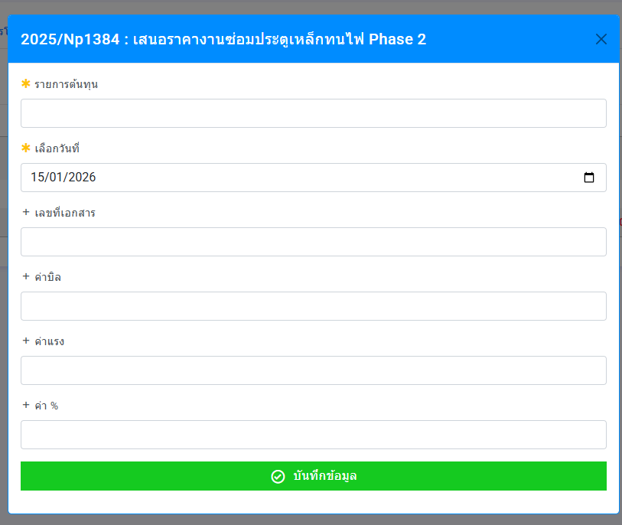
 | 2.3 ต่อเติมพื้นชั้น 2 เพื่อทำชานพักให้เป็นไปตามกฎกระทรวง 50 cm |  |  |  | 1 |  |  |  |  | - | -
3 | ชั้นที่ 3 (ฝั่งขวา)
 | 3.1 งานรื้อผนังก่ออิฐขนาดพื้นที่ 30.74 ตารางเมตร |  |  |  | 1 |  |  |  |  | - | -
 | 3.2 งานยกเลิกห้องน้ำเดิม รื้อถอนกำแพง สุขภัณฑ์ ฝ้าเพดาน พร้อมซ่อมพื้นให้ได้ระดับ |  |  |  | 1 |  |  |  |  | - | -
 | 3.3 งานเสริมความกว้างบันไดด้วยเหล็กฉาก 50x50x5mm พร้อมย้ายราวกันตก ยาวประมาณ 6 เมตร |  |  |  | 1 |  |  |  |  | - | -
 | 3.4 งานรื้อผนังเบาขนาดพื้นที่ 11 ตารางเมตรออก เพื่อขยายชานพักให้ได้ 1.50 เมตร พร้อมปิดผนังเบากลับใหม่ขนาดพื้นที่ 11 ตารางเมตร |  |  |  | 1 |  |  |  |  | - | -
4 | ชั้นที่ 4 (ฝั่งขวา)
 | 4.1 งานรื้อผนังก่ออิฐขนาดพื้นที่ 8.93 ตารางเมตร |  |  |  | 1 |  |  |  |  | - | -
 | 4.2 งานเสริมความกว้างบันไดด้วยเหล็กฉาก 50x50x5mm พร้อมย้ายราวกันตก ยาวประมาณ 6 เมตร |  |  |  | 1 |  |  |  |  | - | -
5 | ชั้นที่ 1 (ฝั่งซ้าย)
 | 5.1 งานเสริมความกว้างบันได ด้วย เหล็กฉาก 50x50x5mm พร้อมย้ายราวกันตก ยาวประมาณ 6 เมตร |  |  |  | 1 |  |  |  |  | - | -
6 | ชั้นที่ 2 (ฝั่งซ้าย)
 | 6.1 งานรื้อผนังก่ออิฐขนาดพื้นที่ 15.40 ตารางเมตร |  |  |  | 1 |  |  |  |  | - | -
 | 6.2 งานรื้อประตูจำนวน 1 บาน |  |  |  | 1 |  |  |  |  | - | -
 | 6.3 งานเสริมความกว้างบันได ด้วย เหล็กฉาก 50x50x5mm พร้อมย้ายราวกันตก ยาวประมาณ 6 เมตร |  |  |  | 1 |  |  |  |  | - | -
7 | ชั้นที่ 3 (ฝั่งซ้าย)
 | 7.1 งานรื้อผนังก่ออิฐขนาดพื้นที่ 37.67 ตารางเมตร |  |  |  | 1 |  |  |  |  | - | -
 | 7.2 งานเสริมความกว้างบันได ด้วย เหล็กฉาก 50x50x5mm พร้อมย้ายราวกันตก ยาวประมาณ 6 เมตร |  |  |  | 1 |  |  |  |  | - | -

 |  |  |  |  |  |  |  |  |  |  | หน้า 1/2
 |  |  | บริษัท เอ็นพีเค เซอร์วิส แอนด์ ซัพพลาย จำกัด
 |  |  | NPK SERVICE & SUPPLY CO.,LTD
 |  |  | สำนักงานใหญ่ : 210/19 หมู่ 4 ตำบลสนามชัย อำเภอเมืองสุพรรณบุรี จังหวัดสุพรรณบุรี 72000
 |  |  | Head Office : 210/19 Moo.4 , Tombon Sanamchai , Amphur Mueang Suphanburi, Suphanburi 72000
 |  |  | เลขผู้เสียภาษี 0105555161084 Tel: 09-8942-9891, 06-5961-9799 , 09-3694-4591 E-mail : npkservicesupply@ gmail.com

ltem | Description |  |  |  | Qty | Unit | Price Unit/Baht |  | Total Price/Baht |  | Amount Baht
 |  |  |  |  |  |  | Material | Labout | Material | Labout
ชื่องาน : | งานปรับปรุงบันได รพ ศุภมิตร
8 | งานทำผนังเบาทดแทนผนังอิฐของเดิม |  |  |  | 7 | จุด |  |  |  | - | -
9 | อุปกรณ์สิ้นเปลือง & ป้องกันพื้นที่ & ทำความสะอาดพื้นที่ |  |  |  | 1 | งาน |  |  |  | - | -

เงื่อนไขการชำระเงิน : |  |  |  |  |  |  |  |  |  | Sub Total | 235,558.00
1. ผู้รับจ้างทำงานตาม Poตามเลขที่อ้างอิง เสร็จให้ถ่ายสำเนา ใบรับงาน และส่งรูปภาพก่อน-หลังทำงาน มาทาง Line ของบริษัท และส่งตัวจริงตามมาที่อยู่ของบริษัท |  |  |  |  |  |  |  |  |  | Discount
2. การจ่ายเงินบริษัทจะจ่ายให้ภายใน 15 วันหลังจากงานเสร็จสมบูรณ์และเอกสารครบตามที่กำหนด |  |  |  |  |  |  |  |  |  | Vat 3% | 7,066.74
3. ผู้รับจ้างต้องรับประกันผลงานตามระเวลาที่กำหนด ตามราคานี้เท่านั้น |  |  |  |  |  |  |  |  |  | Vat 7% | 16,489.06
หมายเหตุ : |  |  |  |  |  |  |  |  |  | Grand Total | 244,980.32
 |  |  |  |  |  |  |  |  |  |  | สองแสนสี่หมื่นสี่พันเก้าร้อยแปดสิบบาทสามสิบสองสตางค์

 |  |  |  |  |  |  |  |  |  |  | ในนาม บริษัท เอ็นพีเค เซอร์วิส แอนด์ ซัพพลาย จำกัด
ในนาม | คุณขวัญชัย
 |  |  |  |  |  |  |  |  |  | ผู้อนุมัติ
ผู้อนุมัติรับซื้อ/รับจ้าง |  |  |  |  |  |  |  |  |  |  | มนฒ์เทียน เรืองเดชอังกูร
 | ...........…............................................ |  |  |  |  |  |  |  |  |  | กรรมการผู้จัดการ
 | วันที่......../......../........ |  |  |  |  |  |  |  |  |  | วันที่......../......../........
 |  |  |  |  |  |  |  |  |  |  | หน้า 2/2

ใบสั่งซื้อ / Purchase order จากวันที่บันทึกเลข WO ,PO , Discount
ลำดับ | วันที่ | เลขPO วันที่ | เลขอ้างอิง WOวันที่ | เลขอ้างอิง PO วันที่ | กลุ่มใบเสนอราคา | บริษัทลูกค้า | สาขา | ชื่องาน | วันเริ่มงาน | วันครบกำหนด | ราคาต้นทุน | หมายเหตุ

งานเสร็จแล้วทั้งหมด
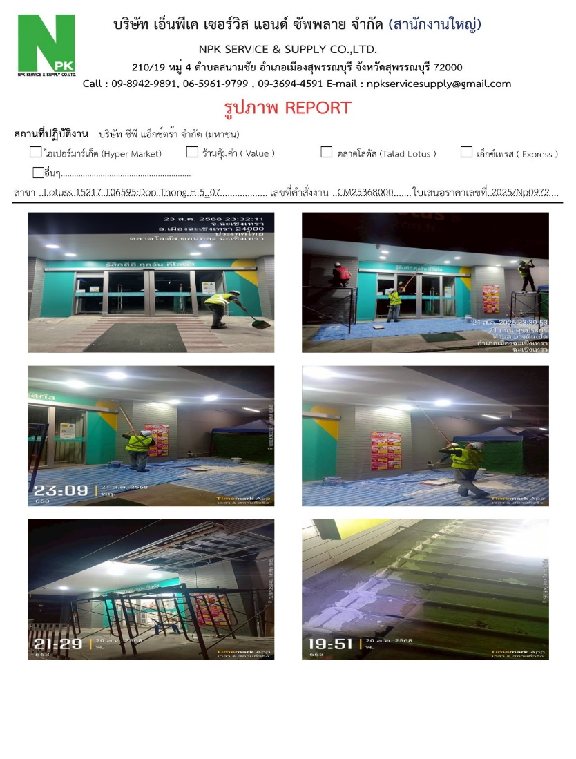
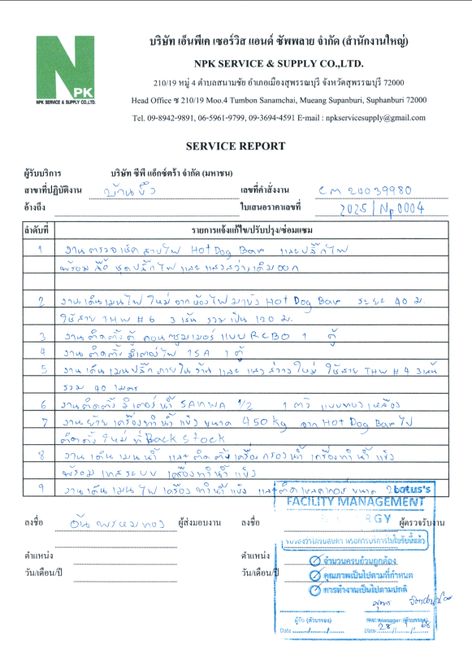
งานเสร็จแล้วทั้งหมด จากวันที่ออกใบสำคัญจ่าย
 |  |  | รายงานงานเสร็จรอจ่ายช่าง จากวันที่บันทึกเลขอ้างอิง
 |  |  | ลำดับ | วันที่ | เลขใบสั่งซื้อ | เลขอ้างอิง WOวันที่ | เลขอ้างอิง PO วันที่ | กลุ่มใบเสนอราคา | บริษัทลูกค้า | สาขา | ชื่องาน | เสนอราคา | ใบแจ้งหนี้ | ใบส่งมอบงาน | รูปภาพ | หมายเหตุ
 |  |  |  |  |  |  |  |  |  |  |  |  | ✔ | ✔ | ✔
งานเสร็จแล้วทั้งหมด จากวันที่ออกใบสั่งซื้อให้ช่าง
งานเสร็จแล้วทั้งหมด
เลขอ้างอิง WO | ค้นหา | วันที่
มี PO
ไม่มี PO
เลขอ้างอิง PO | Key เมื่อได้รับ PO จากลูกค้า | วันที่
เลขอ้างอิง |  | วันที่

หมายเหตุ | 1
 | 2

ออกใบแจ้งหนี้
รายงานงานออกใบแจ้งหนี้ ตามวันที่ใบแจ้งหนี้
# | วันที่ | เลขPO วันที่ | เลขอ้างอิง WOวันที่ | เลขใบแจ้งหนี้ วันที่ | บริษัทลูกค้า | ชื่องาน |  | เสนอราคา | credit terms | วันที่ชำระเงิน | หมายเหตุ

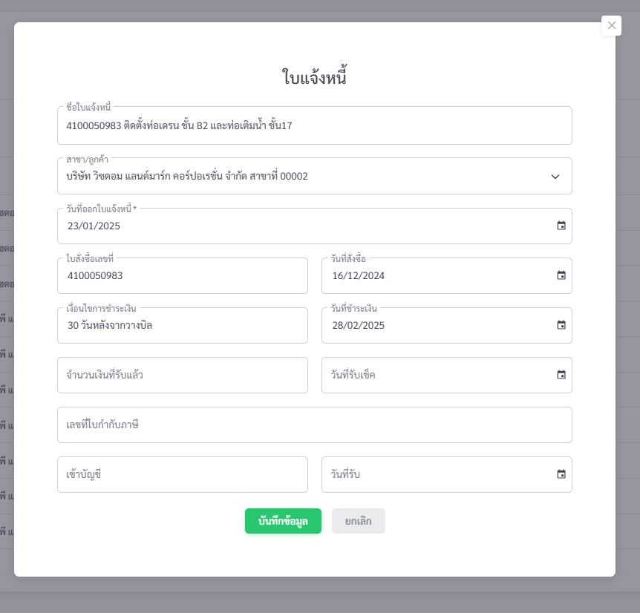
ออกใบแจ้งหนี้ จากวันที่ออกใบแจ้งหนี้

 |  |  |  |  |  | รายงานออกใบแจ้งหนี้ จากวันที่ออกใบแจ้งหนี้ |  |  |  |  | (กดเพื่อสร้าง)
 |  |  |  |  |  | ชื่อใบแจ้งหนี้ |  |  | วันที่ | 14 มกราคม 2569 1
 |  |  |  |  |  | ชื่อลูกค้า
 |  |  |  |  |  | สาขา
 |  |  |  |  |  | credit terms |  | วันที่ชำระเงิน
 |  |  |  |  |  | หมายเหตุ | 1
 |  |  |  |  |  |  | 2

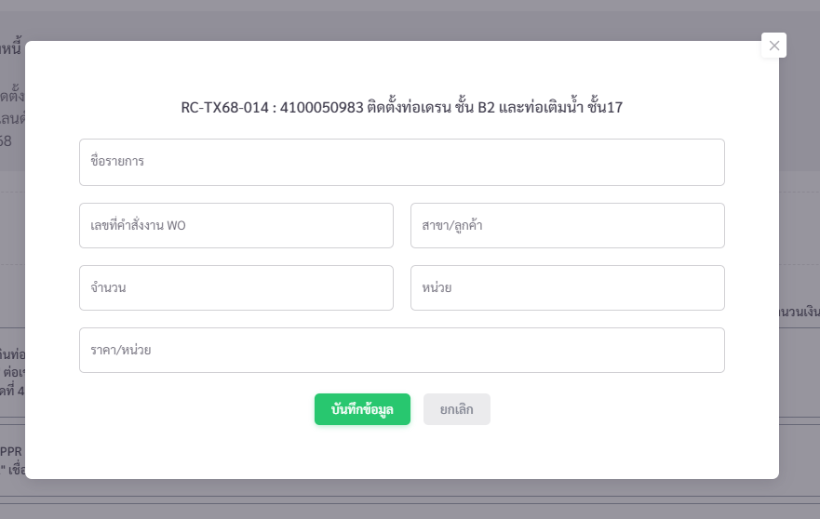
ค้นหาขึ้นอัตโนมัตื
ขึ้นอัตโนมัติตาม WO
ขึ้นอัตโนมัติตาม WO
ขึ้นอัตโนมัติตาม WO
ขึ้นอัตโนมัติตาม Wo
ขึ้นชื่อเรื่อง สามารถแก้ไขได้

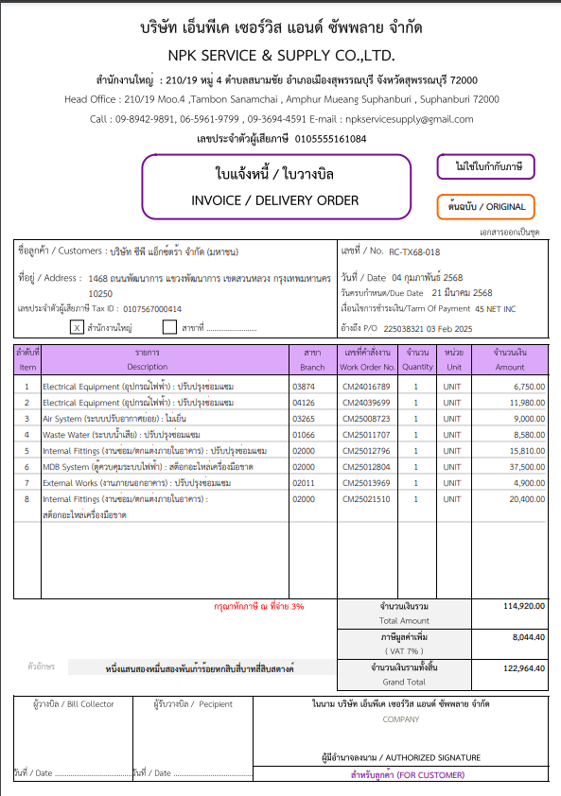
ต้นฉบับ 1 ใบ
สำเนา 3 ใบ
(ลูกค้า , บัญชี , บริษัท)

ตัดช่องสาขาออก

แบบฟอร์มเดิม แต่ตัดช่องสาขาออก

ชำระเงิน : ธนาคารกสิกรไทย ซื่อบัญชี บจก.เอ็นพีเค เซอร์วิส แอนด์ ซัพพลาย
หมายเลขบัญชี 040-1-24503-0 สาขาลาดหลุมแก้ว

ออกใบกำกับภาษี
รายงานงานออกใบแจ้งหนี้ ตามวันที่ใบแจ้งหนี้
# | เลขใบสั่งซื้อ | เลขอ้างอิง WOวันที่ | เลขอ้างอิง POวันที่ | เลขใบแจ้งหนี้ วันที่ | เลขใบกำกับภาษี วันที่ | บริษัทลูกค้า | ชื่อใบกำกับ |  | ยอดที่ได้รับ | ภาษี 3% | ภาษี 7 % | หมายเหตุ

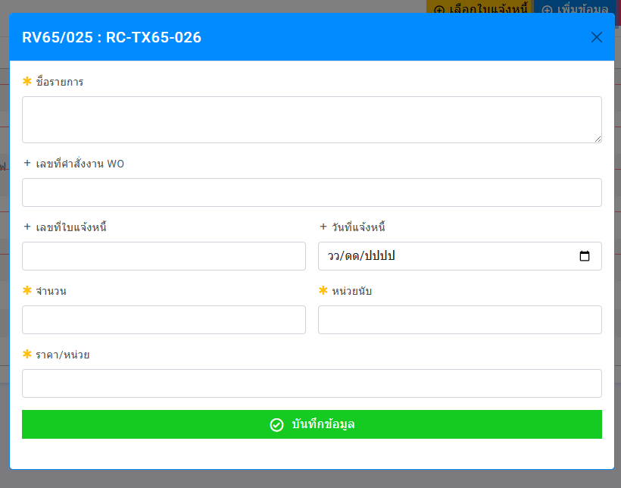
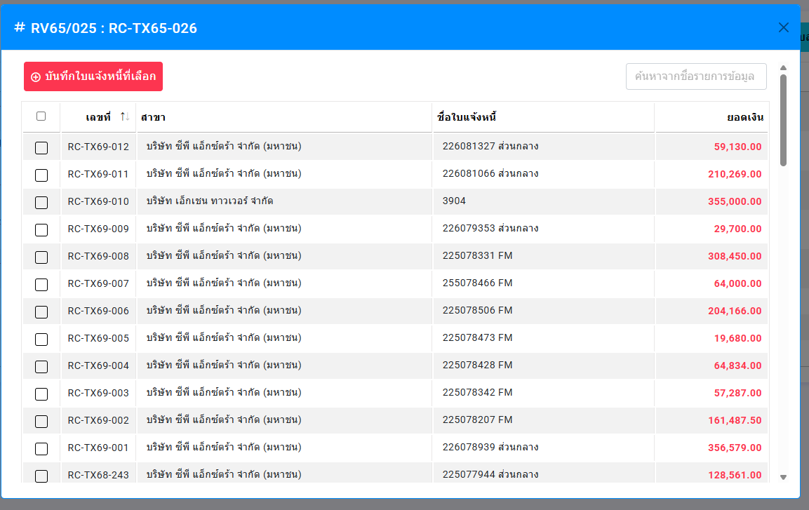

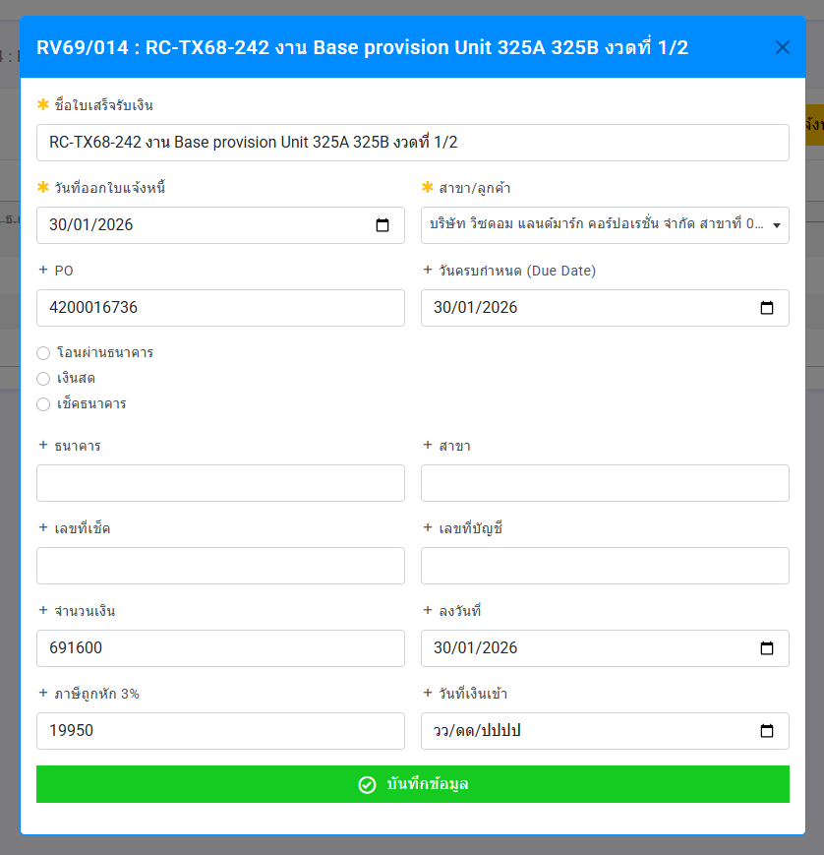
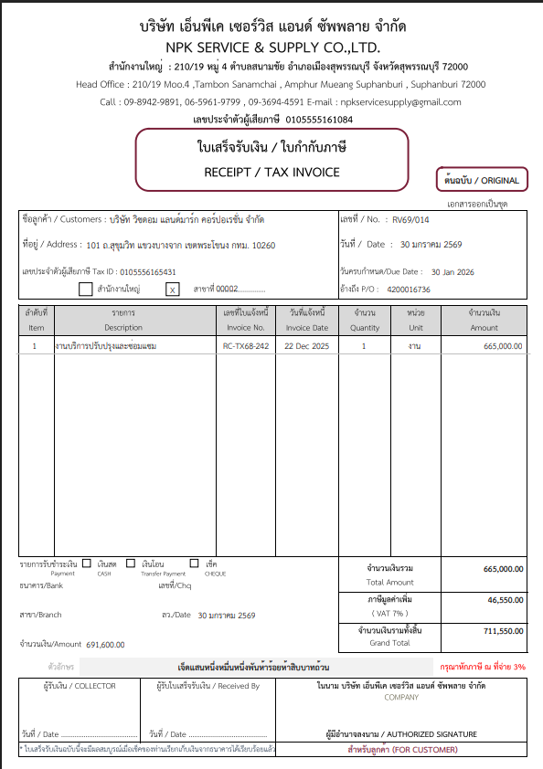
ต้นฉบับ 1 ใบ
สำเนา 3 ใบ
(ลูกค้า , บัญชี , บริษัท)
 |  |  |  |  | รายงานออกใบกำกับภาษี จากวันที่ออกใบออกใบกำกับภาษี |  |  |  |  | (กดเพื่อสร้าง)
 |  |  |  |  | ชื่อใบกำกับภาษี |  |  | วันที่ | 14 มกราคม 2569 1
 |  |  |  |  | ชื่อลูกค้า
 |  |  |  |  | สาขา
 |  |  |  |  | เลข PO | (ค้นหา)
 |  |  |  |  | หมายเหตุ | 1
 |  |  |  |  |  | 2

ออกใบสำคัญรับ
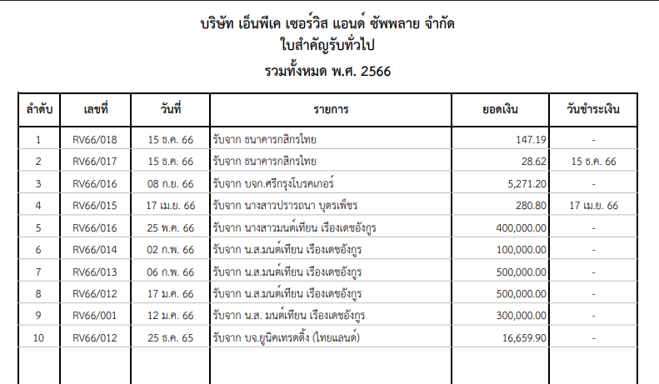
ต้นฉบับ 1 ใบ
สำเนา 3 ใบ
(ลูกค้า , บัญชี , บริษัท)
รายงานงานออกใบแจ้งหนี้ ตามวันที่ใบแจ้งหนี้
# | เลขใบสั่งซื้อ | เลขอ้างอิง WOวันที่ | เลขอ้างอิง POวันที่ | เลขใบแจ้งหนี้ วันที่ | เลขใบกำกับภาษี วันที่ | บริษัทลูกค้า | ยอดที่ได้รับ | ภาษี 3% | ภาษี 7 % | หมายเหตุ

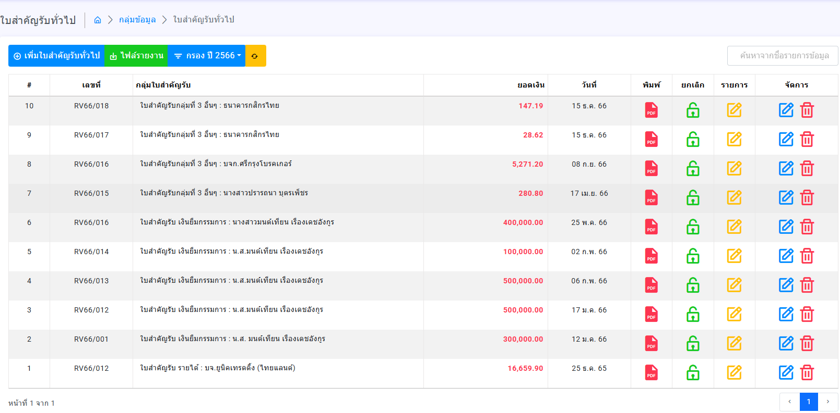

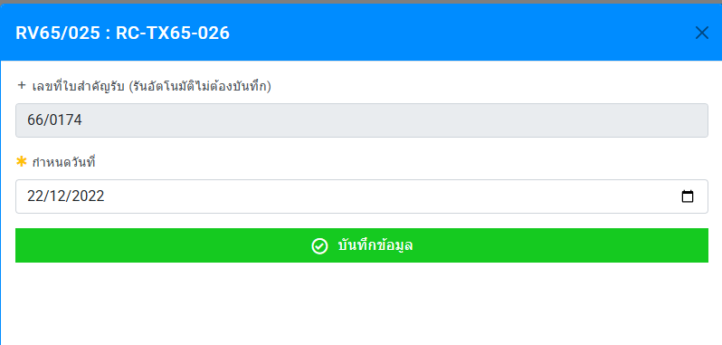
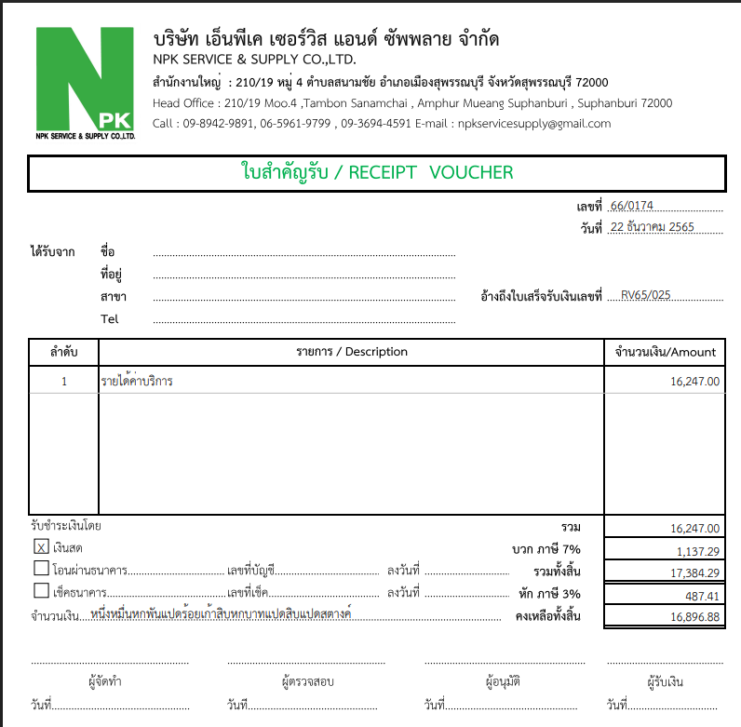

เลขใบกำกับภาษี
รายได้ค่าบริการ
ขึ้นตัวเลขอัตโนมัติ

ให้เลือกเลขบัญชีได้

งานเสร็จรอจ่ายช่าง
รายงานงานเสร็จรอจ่ายช่าง จากวันที่บันทึกเลขอ้างอิง
ลำดับ | เลขใบสั่งซื้อ | เลขอ้างอิง WOวันที่ | เลขอ้างอิง PO วันที่ | กลุ่มใบเสนอราคา | บริษัทลูกค้า | สาขา | ชื่องาน | ราคาช่าง | วันเริ่มงาน | วันครบกำหนด | ใบแจ้งหนี้ | ใบส่งมอบงาน | รูปภาพ | หมายเหตุ
 |  |  |  |  |  |  |  |  |  |  | ✔ | ✔ | ✔

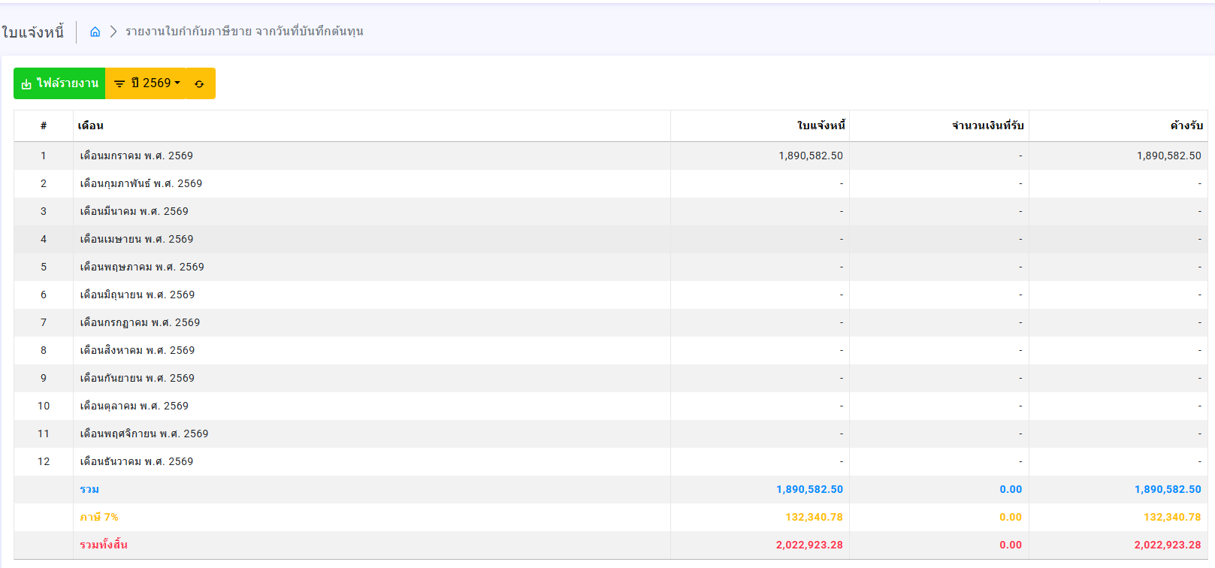
กลุ่มใบเสนอราคา
รายงานงานเสร็จรอจ่ายช่าง จากวันที่ออก PO
ยอดค่าแรง
ยอดจ่าย
ค้างจ่าย

ออกใบสำคัญจ่าย
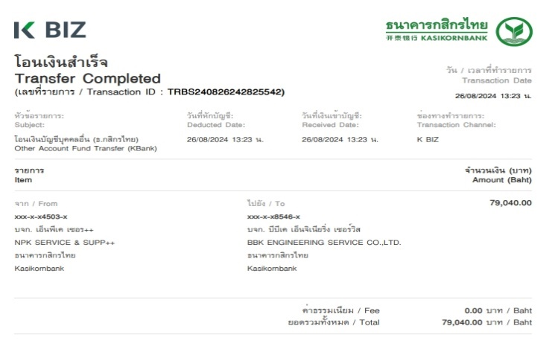
เลขที่ใบสั่งซื้อ
สำรองจ่าย
จำนวนต้นทุน
รายงานงานออำใบสำคัญจ่าย จากวันที่บันทึกงานเสร็จรอจ่าย
ลำดับ | เลขใบสั่งซื้อ | เลขอ้างอิง WOวันที่ | เลขอ้างอิง PO วันที่ | กลุ่มใบเสนอราคา | บริษัทลูกค้า | สาขา | ชื่องาน | ราคาช่าง | สำรองจ่าย | คงเหลือจ่าย | เลขใบแจ้งหน้า | เลขใบกำกับภาษี | หมายเหตุ
รายงานต่าง ๆ ในหน้านี้ให้ยึดตัวเลขตามยอดเงินในใบสั่งซื้อ และ ใบสำคัญจ่าย ให้ ลิงค์มาอัตโนมัติ ห้ามแก้ไข
รวมค่าของ
รวมค่าแรง
รวมต้นทุน
หัก สำรองจ่าย
คงเหลือจ่าย

กลุ่มใบเสนอราคา
รายงานงานเสร็จรอจ่ายช่าง จากวันที่ออก PO
ยอดค่าแรง
ยอดจ่าย
ค้างจ่าย

ใบสำคัญจ่าย

กลุ่มค่าใช้จ่าย
จ่ายให้
จำนวนที่จ่าย

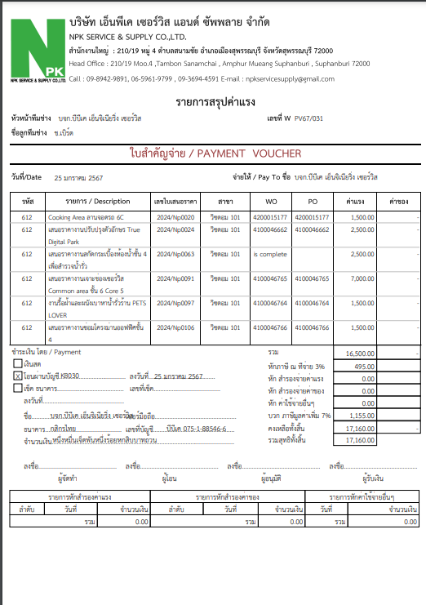
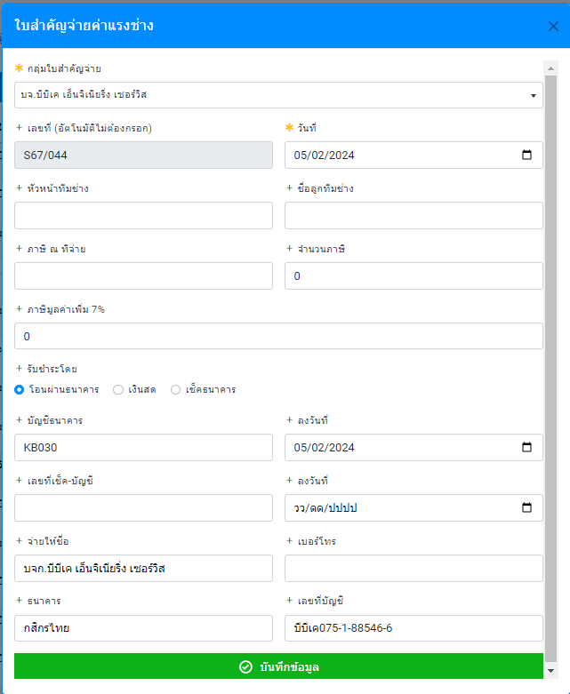
ต้องให้เลือกกลุ่มด้วย
กดสร้าง ใบสำคัญจ่าย
บัญชีธนาคารบริษัท

ขึ้นอัตโนมัติ เมื่อเลือกลูกทีมช่าง
ค้นหาได้

สำรองจ่าย

ค้นหาได้

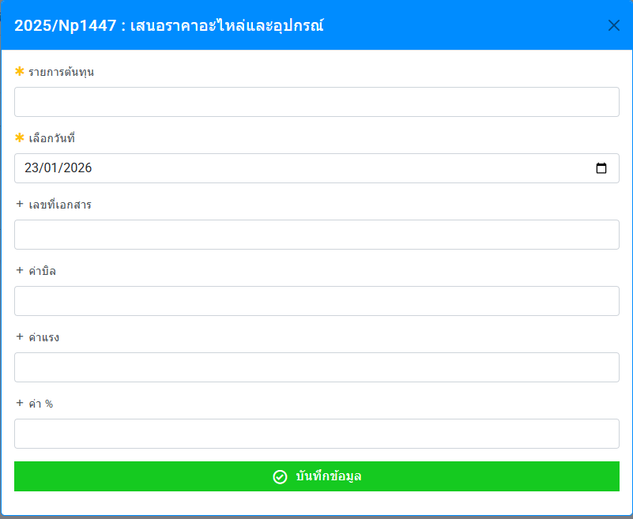
สร้างรายการ
เลือกเอกสาร ตามใบสั่งซื้อ

ให้ขึ้นเอกสารทั้งหมดของกลุ่มช่างตามที่กำหนด(เลือกได้หลายรายการ
และกดเลือกรายการ
โดยที่รายการจะยึดตามเลขใบสั่งซื้อ เป็นตารางแสดง
เลขใบเสนอราคา, เลข wo, เลข po, ยอดเงินในใบสั่งซื้อ

ออก 50 ทวิ
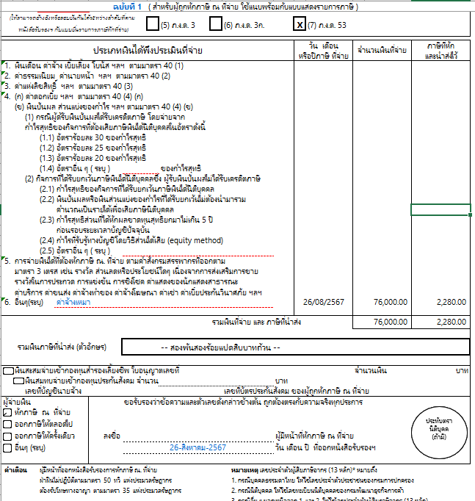

ฉบับที่ 1 (สำหรับผู้ถูกหักภาษี ณ ที่จ่าย ใช้แนบพร้อมกับแบบแสดงรายการภาษี )
ฉบับที่ 2 ( สำหรับผู้ถูกหักภาษี ณ ที่จ่าย เก็บไว้เป็นหลักฐาน)
ฉบับที่ 3 ( สำหรับผู้หักภาษี ณ ที่จ่าย ใช้แนบพร้อมกับแบบแสดงรายการภาษี )
ฉบับที่ 4 ( สำหรับผู้หักภาษี ณ ที่จ่าย เก็บไว้เป็นหลักฐาน)

